考试安排模板
考试安排模板

课程代码 | 课程名称 | 课程描述 | 考试描述 | 学分 | 课程性质 | 考试时间 | 考试地点 | 是否打印考证 | 准备情况 | 准备时间（预估） | 准备时间（实际） | 分数评估 | 反馈与总结
03708 | 中国近现代史纲要 |  |  | 2 | 必考
03709 | 马克思主义基本原理概论 |  |  | 4 | 必考
00015 | 英语(二) |  |  | 14 | 必考
04735 | 数据库系统原理 |  |  | 4 | 必考
04736 | 数据库系统原理实践 |  |  | 2 | 必考
02142 | 数据结构导论 |  | 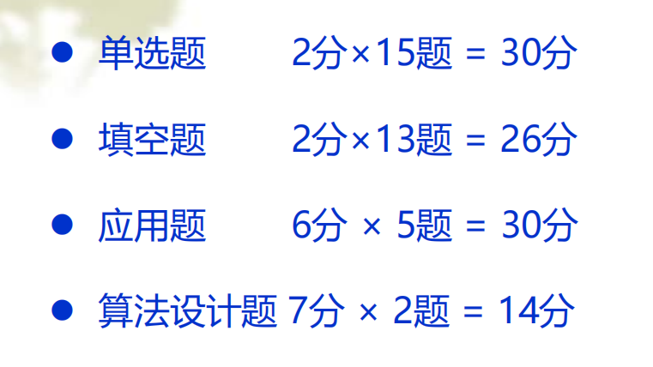 | 5 | 必考
03173 | 软件开发工具（实） |  |  | 6 | 必考
04757 | 信息系统开发与管理 |  |  | 5 | 必考
02378 | 信息资源管理 |  |  | 4 | 必考
21048 | 毕业设计 |  |  | 0 | 必考
00910 | 网络经济与企业管理 |  |  | 6 | 选考
04737 | C++程序设计 |  | 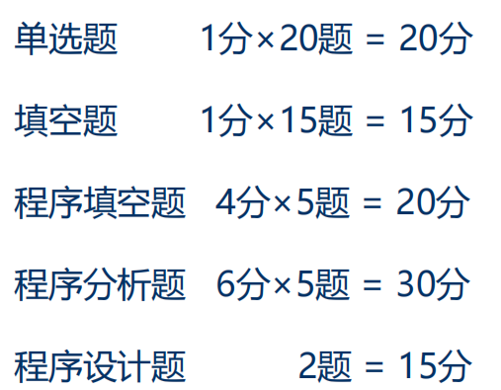 | 4 | 选考
04738 | C++程序设计实践 |  |  | 2 | 选考
02375 | 运筹学基础 |  |  | 4 | 选考
02323 | 操作系统概论 |  |  | 4 | 选考
04741 | 计算机网络原理 |  |  | 4 | 选考
02628 | 管理经济学 |  |  | 5 | 选考

官方学习指南
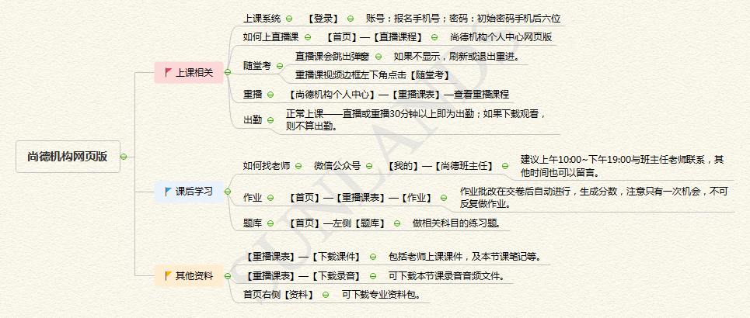

尚德机构网页版

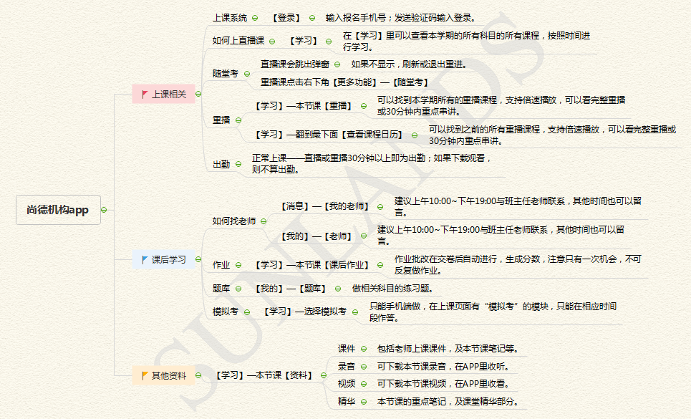

尚德机构APP

